Hoja1
 | https://www.appvizer.es/revista/organizacion-planificacion/gestion-proyectos/planning-poker
Dentro del marco de trabajo de Scrum, las estimaciones que hacen los equipos se basan en métricas abstractas llamadas story points o puntos de historia, y no en unidades de tiempo.
Dichos puntos de historia representan el esfuerzo que requiere desarrollar una user story o historia del usuario, lo cual incluye:
la cantidad de trabajo a realizar,
la complejidad del proyecto o tarea,
los eventuales riesgos o incertidumbres que puedan presentarse durante la realización del trabajo.
Puesto que a nuestro cerebro le cuesta hacer estimaciones absolutas, se busca hacer una comparación relativa al asignar los story points, basada en procesos con los que ya se esté familiarizado.
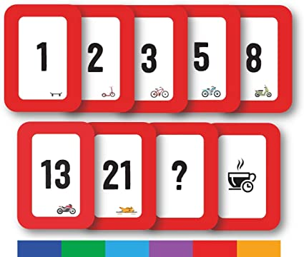

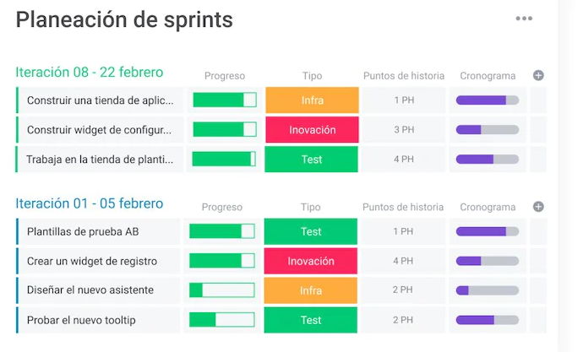

Artefacto | TAMAÑO | EPICA/Componente | Duración Sprint/Semanas | Iteración (Sprint) | Prioridad | Estado

